TC-27
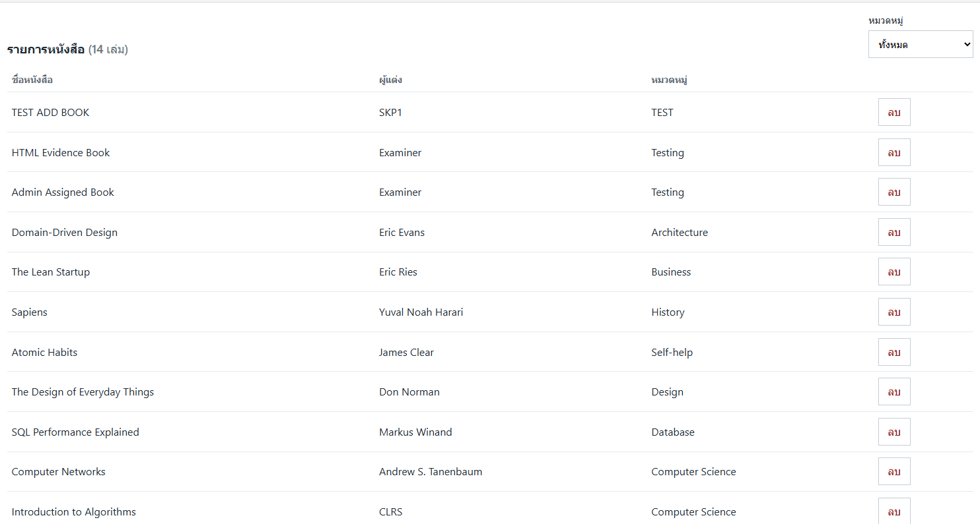
TC ID | Module | UC | Title | Type | Priority | Actor | Precondition | Test Steps | Expected Result | API / Tool | Status | Actual Result | Tester | Last Date Test | Note
TC-27 | Frontend | UC-02 | useMemo นับจำนวน / กรองหมวดหมู่ | UI | Medium | User/Admin | มีหนังสือหลายหมวด | 1. ดูจำนวนเล่มบนหัวรายการ 2. เลือกกรองหมวดหมู่ | จำนวนถูกต้อง; รายการกรองตามหมวด | Frontend useMemo | Pass | ตามคาด | RAM | 2026-07-28

